Mipyme Persona Natural
 |  |  |  |  |  |  |  |  |  |  |  |  | SI
 |  |  |  |  |  |  |  |  |  |  |  |  | NO
Botones Informativos | 1 * | NOMBRE DEL PROYECTO:

Ejemplo
 |  | INFORMACIÓN DEL POSTULANTE

 | 1.1 * | TIPO DE PERSONA

 | 1.2 * | RUC/RISE

 | 1.3 * | RAZÓN SOCIAL |  |  | CAMPO ÚNICAMENTE PARA PERSONAS JURÍDICAS

 | 1.4 * | NOMBRE COMERCIAL |  |  | CAMPO ÚNICAMENTE PARA PERSONAS JURÍDICAS

 | 1.5 * | NOMBRE DEL REPRESENTANTE LEGAL | CAMPOS ÚNICAMENTE PARA PERSONAS JURÍDICAS
 |  | NOMBRES |  |  | APELLIDOS
 |  | CAMPOS ÚNICAMENTE PARA PERSONAS NATURALES
 | 1.6 * | NOMBRES |  |  | APELLIDOS

Información
 |  | INFORMACIÓN DEL ESTADO DEL POSTULANTE

 | 2.1 * | ACTIVIDAD ECONÓMICA

 | 2.2 * | TAMAÑO DE LA EMPRESA

 | 2.4 * | OBLIGACIONES PENDIENTES CON EL IESS |  |  | Certificado obligatorio para quienes tienen RUC

 | 2.5 * | ¿SE ENCUENTRA AL DÍA CON LAS OBLIGACIONES EN LA SUPERINTENDENCIA DE COMPAÑIAS, VALORES Y SEGUROS? |  |  | Certificado obligatorio para personas jurídicas

 |  | INFORMACIÓN BÁSICA DEL PROYECTO

 |  | INDUSTRIA PRIORIZADA PRINCIPAL A LA QUE PERTENECE EL PROYECTO
 | 3.1 *

 |  | INDUSTRIA PRIORIZADA SECUNDARIA CON LA QUE SE RELACIONA EL PROYECTO
 | 3.2 *
 |  | 1) ALIMENTOS FRESCOS Y PROCESADOS
 |  | 2) BIOTECNOLOGÍA (BIOQUÍMICA Y BIOMEDICINA)
 |  | 3) CONFECCIONES Y CALZADO
 |  | 4) ENERGÍAS RENOVABLES
 |  | 5) INDUSTRIA FARMACÉUTICA
 |  | 6) METALMECÁNICA
 |  | 7) PETROQUÍMICA
 |  | 8) PRODUCTOS FORESTALES DE MADERA
 |  | 9) SERVICIOS AMBIENTALES
 |  | 10) TECNOLOGÍA (SOFTWARE, HARDWARE Y SERVICIOS INFORMÁTICOS)
 |  | 11) VEHÍCULOS, AUTOMOTORES, CARROCERÍAS Y PARTES
 |  | 12) CONSTRUCCIÓN
 |  | 13) TRANSPORTE Y LOGÍSTICA
 |  | 14) TURISMO
Información

 | 3.3* | EL RESULTADO DEL PROYECTO DE INNOVACIÓN PRODUCTIVA INTRODUCE AL MERCADO UN NUEVO…..

 | 3.4 * | DESCRIPCIÓN DEL PROBLEMA U OPORTUNIDAD.
 |  | 500 CARACTERES

 | 3.5 * | ¿QUÉ TAN GRANDE ES EL PROBLEMA U OPORTUNIDAD?
 |  | 500 CARACTERES

 | 3.6 * | ¿CÓMO EL PROYECTO INNOVADOR RESUELVE EL PROBLEMA O APROVECHA LA OPORTUNIDAD?
 |  | 500 CARACTERES

 | 3.7 * | DESCRIPCIÓN DEL BIEN, SERVICIO O PROCESO PRODUCTIVO.
 |  | 500 CARACTERES

 | 3.8 * | ¿CUÁL ES EL GRADO DE NOVEDAD DE LA INNOVACIÓN DE SU PROYECTO?

 | 3.9 * | ¿QUÉ ALCANCE TIENE LA INNOVACIÓN DE SU PROYECTO?

 | 3.10 * | FACTORES O CIRCUNSTANCIAS CRÍTICAS
 |  | 500 CARACTERES

 |  | INFORMACIÓN COMPLEMENTARIA

 | 4.1 * | SELECCIONE EN LA LISTA, LOS IMPACTOS INTERNOS QUE COMO RESULTADO DEL PROYECTO SE VERÁN AFECTADOS FAVORABLEMENTE; (SE PODRÁ ESCOGER MÁS DE UNA OPCIÓN Y ES INDISPENSABLE QUE AL MENOS SE SELECCIONE UNA OPCIÓN):
 |  | PRODUCCIÓN/VENTAS
 |  | PRECIO
 |  | MEJORA EN LA CALIDAD
 |  | PRODUCTIVIDAD
 |  | COSTOS DE PRODUCCIÓN
 |  | TRANSFERENCIA DE TECNOLOGÍA

 | 4.2 * | SELECCIONE EN LA LISTA, LOS IMPACTOS ECONÓMICOS QUE COMO RESULTADO DEL PROYECTO SE VERÁN AFECTADOS FAVORABLEMENTE; (SE PODRÁ ESCOGER MÁS DE UNA OPCIÓN Y ES INDISPENSABLE QUE AL MENOS SE SELECCIONE UNA OPCIÓN):
 |  | GENERACIÓN DE EMPLEO
 |  | ENCADENAMIENTO PRODUCTIVO
 |  | VALOR AGREGADO (PROCESO PRODUCTIVO DE MATERIAS PRIMAS)
 |  | SUSTITUCIÓN DE IMPORTACIONES
 |  | INVERSIÓN EXTRANJERA DIRECTA (IED)
 |  | EXPORTACIONES
 |  | COMPETITIVIDAD
 |  | DESARROLLO LOCAL
 |  | GENERACIÓN DE IMPUESTOS
Instrucciones
 | 4.3* | VIDEO PITCH (COPIAR ENLACE)

Información
 | 4.4* | ¿HA RECIBIDO OTROS BENEFICIOS DE APOYO A PROYECTOS POR PARTE ENTIDADES PÚBLICAS Y/O PRIVADAS?

 |  | * LLENAR ÚNICAMENTE EL SIGUIENTE CUADRO (4.5) SI EN LA PREGUNTA ANTERIOR (4.4) RESPONDIÓ "SI"

 |  | Programa |  | Institución a cargo del programa | Tipo de beneficio (monetario, asistencia técnica, etc) |  | Descripción del beneficio (monto, tipo de ayuda, etc) |  | Fecha de participación |  | Fecha entrega del beneficio | Resultado del proyecto (Qué resultados se obtuvieron del beneficio recibido resultados económicos, productivos, de mercados Etc.
 | 4.5 |  |  |  |  |  |  |  | Fecha de inicio (dd/mm/aaaa) | Fecha de fin (dd/mm/aaaa)

Información
 | 4.6* | ¿EXISTE VINCULACIÓN CON OTRAS EMPRESAS?

 |  | * LLENAR ÚNICAMENTE EL SIGUIENTE CUADRO (4.6) SI EN LA PREGUNTA ANTERIOR (4.5) RESPONDIÓ "SI"

 |  | RELACIONES DE PROPIEDAD
 | 4,7 | Razón Social |  | RUC | Vinculación (accionaria, representación legal, etc) |  | % de participación (en caso de aplicar)

 |  | INFORMACIÓN DE LA INVERSIÓN

Información
 | 5.1 * | ETAPA DE LA INVERSIÓN

Gastos elegibles y no elegibles
 |  | * Llenar los cuadros 5.2 y 5.3 únicamente si en la pregunta anterior (5.1) respondió "IDEA PROYECTO"

 |  | IDEA PROYECTO

Instrucciones de la tabla
 | 5.2 * |  |  | Monto total requerido | Monto máximo de financiamiento a través del FCR |  | Monto mínimo de contrapartida de la entidad de derecho privado (MIPYME)
 |  | TOTAL INVERSIÓN |  | $ - |  |  |  |  | 0
 |  | % DEL TOTAL |  | 0.000% | 0.000% |  | 0.000%

 | 5.3 * | CONTRAPARTE DE LA ENTIDAD DE DERECHO PRIVADO (MÍNIMO 25% DE LA INVERSIÓN) IDEA PROYECTO
 |  | DETALLE |  | TOTAL | %
 |  | NUMERARIO |  |  | 0.000%
 |  | ACTIVO TANGIBLE |  |  | 0.000%
 |  | ACTIVO INTANGIBLE |  |  | 0.000%
 |  | TOTAL |  | $ - | 0.000%

Instrucciones de la tabla

 |  | * Llenar los cuadros 5.4 y 5.5 únicamente si en la pregunta anterior (5.1) respondió "PUESTA EN MARCHA"

 |  | PUESTA EN MARCHA

 |  | Inversión (cuadro general)
 | 5.4 * | Cuenta |  | Monto de financiamiento requerido al FCR | Monto contrapartida de la entidad de derecho privado (MIPYME) | Total |  | % del Total
 |  | Terrenos, edificios e infraestructura |  |  |  | $ - |  | 0%
 |  | Equipos diversos (Maquinarias, Vehículos, Herramientas, Mobiliario etc..) |  |  |  | $ - |  | 0%
 |  | Inversión Diferida en general (puesta en marcha, licencias y patentes, asistencia y asesoría, contingencias otros gastos) |  |  |  | $ - |  | 0%
 |  | Capital de trabajo |  |  |  | $ - |  | 0%
 |  | Total inversiones |  | $ - | $ - | $ - |  | 0%
 |  | % |  | 0.000% | 0.000% | 0.000%

 | 5.5 * | CONTRAPARTE DE LA ENTIDAD DE DERECHO PRIVADO (MÍNIMO 25% DE LA INVERSIÓN) PUESTA EN MARCHA
 |  | DETALLE |  | TOTAL | %
 |  | NUMERARIO |  |  | 0.000% |  |  | 0
 |  | ACTIVO TANGIBLE |  |  | 0.000%
 |  | ACTIVO INTANGIBLE |  |  | 0.000%
 |  | TOTAL |  | $ - | 0.000%

1.1
Regresar
EJEMPLO:
 | INFORMACIÓN DEL POSTULANTE

1 * | NOMBRE DEL PROYECTO: |  | OPTIMIZACIÓN DEL PROCESO DE ESTRACTO DE ESENCIAS PARA PASTELERÍA

 |  | PARA PERSONAS JURÍDICAS

1.1 | TIPO DE PERSONA |  | PERSONA JURÍDICA

1.2 | RUC/RISE |  | 1234567895001

1.3 | RAZÓN SOCIAL | SEDEPRO S.A. |  |  | CAMPO ÚNICAMENTE PARA PERSONAS JURÍDICAS

1.4 | NOMBRE COMERCIAL | LA DELICIA |  |  | CAMPO ÚNICAMENTE PARA PERSONAS JURÍDICAS

1.5 | NOMBRE COMPLETO DEL REPRESENTANTE LEGAL |  |  | CAMPO ÚNICAMENTE PARA PERSONAS JURÍDICAS
 | NOMBRES | MARÍA SOLEDAD |  |  | APELLIDOS | FRÍAS CALVOPIÑA

1.6 | NOMBRES |  |  |  | APELLIDOS |  | CAMPOS ÚNICAMENTE PARA PERSONAS NATURALES

 |  | PARA PERSONAS JURÍDICAS

1.1 | TIPO DE PERSONA |  | PERSONA NATURAL

1.2 | RUC/RISE |  | 1234567895

1.3 | RAZÓN SOCIAL |  |  |  | CAMPO ÚNICAMENTE PARA PERSONAS JURÍDICAS

1.4 | NOMBRE COMERCIAL |  |  |  | CAMPO ÚNICAMENTE PARA PERSONAS JURÍDICAS

1.5 | NOMBRE COMPLETO DEL REPRESENTANTE LEGAL |  |  | CAMPO ÚNICAMENTE PARA PERSONAS JURÍDICAS
 | NOMBRES |  |  |  | APELLIDOS

1.6 | NOMBRES | LUIS LEANDRO |  |  | APELLIDOS | ARIAS SALAZAR | CAMPOS ÚNICAMENTE PARA PERSONAS NATURALES

1.2
EJEMPLO:
 | INFORMACIÓN COMPLEMENTARIA

Regresar
 | ¿EXISTE VINCULACIÓN CON OTRAS EMPRESAS?

 | Si su respuesta es “SI”, debe llenar la tabla 4.7 como se explica acontinuación: | Si su respuesta es “NO”, saltarse a la pregunta 5.1

 | Se debe llenar el siguiente cuadro anotando la Razón Social de la empresa a la cual se encuentra vinculado, el Ruc de esa empresa, el tipo de vinculación con la empresa (representación legal, accionista, otros) y de ser el caso en que porcentaje se encuentra participando en esa empresa.

 | RELACIONES DE PROPIEDAD
 | Razón Social |  | RUC | Vinculación (accionaria, representación legal, etc) | % de participación (en caso de aplicar)
 | CEPREC S.A. |  | 1234567891001 | Accionista | 25%

1.3
EJEMPLO: | INFORMACIÓN DEL POSTULANTE

Regresar
 | ACTIVIDAD ECONÓMICA | CULTIVO DE PALMA AFRICANA

 | 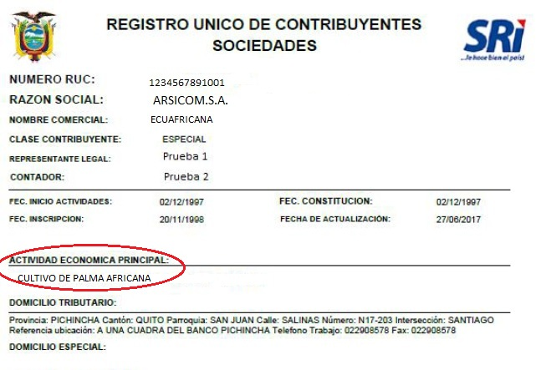 Anotar la misma actividad económica principal del RUC o RISE.

 | TAMAÑO DE LA EMPRESA

 | 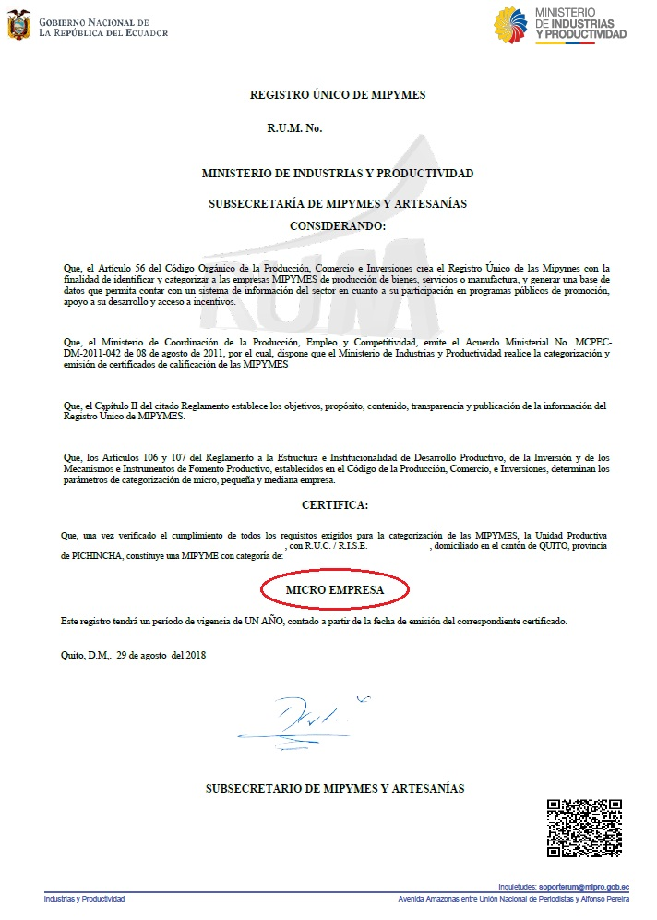 Se debe seleccionar el tamaño de la empresa de acuerdo al Registro único de Mipymes

 | Clasificación | No. De trabajadores | Monto
 | Micro Empresa | 1 a 9 trabajadores | Valor de ventas o ingresos brutos anuales iguales o menores de trescientos mil (USD 300.000,00) dólares de los Estados Unidos de América.
 | Pequeña Empresa | 10 a 49 trabajadores | Valor de ventas o ingresos brutos anuales entre trescientos mil uno (USD 300.001,00) y un millón (USD 1´000.000,00) de dólares de los Estados Unidos de América.
 | Mediana Empresa | 50 a 199 trabajadores | Valor de ventas o ingresos brutos anuales entre un millón uno (USD 1´000.001,00) y cinco millones (USD 5´000.000,00) de dólares de los Estados Unidos de América.

1.4
EJEMPLO:
 | INFORMACIÓN BÁSICA DEL PROYECTO

Regresar
 | ETAPA DE LA INVERSIÓN

 | - Idea – proyecto: Se refiere a los proyectos formulados para el desarrollo de un proceso innovador, de un prototipo y/o producto mínimo viable de un bien o servicio resultado de la propuesta, así como también para la elaboración del correspondiente plan de negocios. - Puesta en marcha: Se refiere a los proyectos formulados para iniciar con la fase de producción, distribución y/o comercialización del bien o servicio, así como para la implementación de uno o más procesos innovadores. El objetivo de estas inversiones es el de generar el impulso para iniciar el ciclo productivo.

1.5
Regresar
DESCRIPCIÓN:
 | EL RESULTADO DEL PROYECTO DE INNOVACIÓN PRODUCTIVA INTRODUCE AL MERCADO UN NUEVO….. | Identifique en la lista desplegable el resultado introducido al mercado de acuerdo a las siguientes definiciones: - El bien por lo general es un objeto tangible producido o fabricado mediante un proceso para el consumo o uso de las personas. - El servicio es el conjunto de actividades que buscan satisfacer las necesidades de un cliente. El servicio suele ser intangible. - El proceso productivo es la secuencia de actividades requeridas para elaborar bienes o brindar servicios.

 | DESCRIPCIÓN DEL PROBLEMA U OPORTUNIDAD.
 | Describir el problema u oportunidad que se pretende resolver o aprovechar a través del proyecto.

 | ¿QUÉ TAN GRANDE ES EL PROBLEMA U OPORTUNIDAD?
 | Delimitar el alcance que tiene el problema u oportunidad en el tiempo y espacio, esto es si afecta o se circunscribe a un territorio y la temporalidad del mismo.

 | ¿CÓMO EL PROYECTO INNOVADOR RESUELVE EL PROBLEMA O APROVECHA LA OPORTUNIDAD?
 | Describir la solución y los cambios que el proyecto innovador brinda en beneficio de resolver el problema o aprovechar la oportunidad.

 | DESCRIPCIÓN DEL BIEN, SERVICIO O PROCESO PRODUCTIVO.
 | Breve descripción del concepto básico de las características y funcionalidades del producto (bien, servicio) o proceso innovador resultado del proyecto.

 | ¿CUÁL ES EL GRADO DE NOVEDAD DE LA INNOVACIÓN DE SU PROYECTO? | Nuevo para la organización.- Únicamente dentro dela organización. Nuevo para el sector productivo.- Si la innovación es nueva para el sector en el cual se desarrolla el proyecto (sectores priorizados) Nuevo para el mercado.- Si la innovación no se encuentra en el mercado actual. Nuevo para el mundo.- Si esa innovación no existe en el mundo.

 | ¿QUÉ ALCANCE TIENE LA INNOVACIÓN DE SU PROYECTO? | Local.- Dentro de la ciudad o provincia. Regional.- Dentro de las regiones naturales (costa, sierra, oriente, insular) o las zonas administrativas de planificación de SENPLADES Nacional.- Dentro de los límites de la República del Ecuador Internacional.- Fuera de los límites de la República del Ecuador.

 | FACTORES O CIRCUNSTANCIAS CRÍTICAS
 | Indicar los principales factores y hechos que podrían poner en peligro la posibilidad de éxito en el logro de los objetivos del proyecto.

1.6
DESCRIPCIÓN:
 | GASTOS ELEGIBLES | GASTOS NO ELEGIBLES

Regresar
 | Los recursos económicos asignados a los emprendimientos innovadores podrán financiar los gastos relacionados estrictamente con la ejecución del proyecto, los cuales se listan a continuación: a) Personal de dirección, investigación y de apoyo técnico para la ejecución del proyecto. En todos los casos, el personal debe acreditar competencia para la realización del proyecto. b) Equipamiento imprescindible requerido, calificado por el operador, para la ejecución del proyecto (bienes de capital). c) Capacitación y reentrenamiento de recursos humano relacionados con las actividades del proyecto. d) Adquisición de licencias de tecnología necesarias como parte del desarrollo tecnológico a realizar. e) Alquiler de maquinaria específica. f) Insumos y/o materiales necesarios para la ejecución del proyecto: a. Adquisición de bienes, incluso bienes nacionales, usados o importados. b. Adquisición de bienes importados. g) Construcción de instalaciones específicas o remodelaciones necesarias para la ejecución del proyecto. h) Diseño de web, packaing y manuales. i) Otros gastos relacionados con la ejecución del proyecto considerados como necesarios en el dictamen técnico – económico. La programación e imputación de gastos generados por las actividades de financiamiento solicitadas se realizará sobre la base de los costos reales y demostrables. Los gastos presupuestados, no deberán incluir IVA. | No serán considerados como gastos aceptables los siguientes: a) Gastos generales y de administración de los beneficiarios (no inherentes a la ejecución del proyecto). b) Cancelación de deudas, pago de dividendos o recuperaciones de capital. c) Transferencias de activos: adquisición de acciones, participaciones en el capital social, otros valores mobiliarios, etc. d) Pago de cesantías. e) Inversiones en capital de trabajo y bienes de uso, con excepción de las que sean calificadas por el operador como imprescindibles para la ejecución del proyecto. f) Compras o alquiler de inmuebles. g) Contribuciones en especie. h) Retiros de socios y pagos de honorarios por asamblea. i) Retiro de socios, sueldos, vacaciones y décimos, dividendos. j) Gastos correspondientes al pago del IVA. k) Todo otro gasto o inversión innecesarios, calificados como tales por el operador, para el logro de los resultados previos en el proyecto. Los emprendimientos innovadores deberán reflejar, dentro de su contabilidad, el destino de los recursos invertidos por el Fideicomiso

1.7
DESCRIPCIÓN:

Regresar
* Antes de llenar las tablas revisar los gastos elegibles y no elegibles DEFINICIONES: Monto Total Requerido.- Valor total de la inversión (sumatoria del financiamiento del FCR más el monto de la contrapartida) Monto máximo de Financiamiento a través del FCR.- Monto que se requiere solicitar al FCR. Monto Mínimo de contrapartida de la entidad de derecho privado (Mipyme).- Monto disponible de la contraparte para invertir en el proyecto (recursos propios). Numerario.- Dinero en efectivo en denominación de dólares de los Estados Unidos de Norte América. Activo Tangible.- Contraparte en bienes tangibles como edificios, terrenos, vehículos, maquinaria, inventario u otros. La contraparte en especie deberá ser propiedad de la entidad de derecho privado, y deberá servir para el desarrollo del proyecto. Activo Intangible.- Contraparte en bienes intangibles como derechos de llaves, marcas, patentes, Know how, etc., los cuales deberán ser valorados conforme la normativa establecida por el Servicio Nacional de Derechos Intelectuales (Senadi). |  | Monto total requerido | Monto máximo de financiamiento a través del FCR | Monto mínimo de contrapartida de la entidad de derecho privado (MIPYME)
 | TOTAL INVERSIÓN | $ 125,000.00 | $ 100,000.00 | $ 25,000.00 | 6250
 | % DEL TOTAL | 100% | 80% | 20%

 |  | CONTRAPARTE DE LA ENTIDAD DE DERECHO PRIVADO (MÍNIMO 25% DE LA INVERSIÓN) IDEA PROYECTO
 |  | DETALLE | TOTAL | %
 |  | NUMERARIO | $ 8,000.00 | 32.00%
 |  | ACTIVO TANGIBLE | $ 4,000.00 | 16.00%
 |  | ACTIVO INTANGIBLE | $ 13,000.00 | 52.00%
 |  | TOTAL | $ 25,000.00 | 100%

1.8
EJEMPLO:
 | INFORMACIÓN COMPLEMENTARIA

Regresar
 | ¿HA RECIBIDO OTROS BENEFICIOS DE APOYO A PROYECTOS POR PARTE ENTIDADES PÚBLICAS Y/O PRIVADAS?

 | Si su respuesta es “SI”, debe llenar la tabla 4.5., como se explica acontinuación: |  |  | Si su respuesta es “NO”, saltarse a la pregunta 4.6

 | Señalar el nombre del programa que le brindó la ayuda, seguidamente del nombre de la institución administradora del programa.

 | Programa |  | Institución a cargo del programa

 | Liga Extraordinaria de Emprendedores |  | CFN

 | El tipo de beneficio (recursos económicos, en especie, subenciones, viáticos, pasajes aéreos, capacitaciones, entre otros), la descripción del beneficio (se refiere al detalle de la ayuda como en el siguiente ejemplo:

 | Tipo de beneficio (monetario, asistencia técnica, etc) |  | Descripción del beneficio (monto, tipo de ayuda, etc)

 | Monetario |  | $20.000 USD
 | En especie |  | Importación de 2 impresaras 3D desde Alemania valoradas en $7.000 USD C/U
 | Capacitaciones |  | Costeo de un taller de seguridad industrial en Bogotá, Colombia, incluido viáticos y pasajes aéreos valorado en $3000 USD
 | Asietencia Técnica |  | Asistencia técnica para el estudio de mercado del producto “X” realizado en la zona centro del país valorado en $5.000 USD.

 | En los últimos casilleros del cuadro, señalar las fechas en las que se participó del programa, la fecha en la que se recibió el beneficio y finalmente del resultado obtenido producto de dichas

 | Fecha de participación |  | Fecha entrega del beneficio | Resultado del proyecto (Qué resultados se obtuvieron del beneficio recibido resultados económicos, productivos, de mercados Etc.
 | Fecha de inicio (dd/mm/aaaa) | Fecha de fin (dd/mm/aaaa)
 | 2016-05-05 | 2016-08-15 | 2016-10-20 | Con la adquisición de los activos fijos (maquinaria y equipos) se obtuvo un incremento del 40% en la productividad y ventas, una reducción del 10% en desperdicios, un incremento del 15% en utilidades, se contrató a 8 nuevos empleados y se introdujo el producto en 5 nuevas provincias y se está estudiando la posibilidad de exportar a Perú.
 | 2017-08-01 | 2018-01-15 | 2018-02-15 | Se iplementó un plan de contingencias, se mejoró el manual de seguridad indsutrial, y se realizó la adquisición de equipos de monitoreo y seguimiento; logrando una reducción de sinistros en un 60% cumpliendo con normas ISO internacionales de seguridad industrial.

1.9
DESCRIPCIÓN:

Regresar

* Antes de llenar las tablas revisar los gastos elegibles y no elegibles DEFINICIONES: Monto de financiamiento requerido FCR.- Valores de la inversión requerida desglosadas por tipo de cuenta. Monto contrapartida de la entidad de derecho privado (MIPYME).- Montos disponibles por la contraparte para invertir en el proyecto (recursos propios) desglosados por tipo de cuenta. Inversión Diferida.- Se refiere a egresos de dinero en etapas previas a la implementación del proyecto, esta constituida por bienes o servicios intangibles caracterizados por ser inmateriales y no estar sujetos a desgaste físico. Capital de trabajo.- Se considera como aquellos recursos que requiere la empresa para poder operar. En este sentido el capital de trabajo es lo que comúnmente conocemos como activo corriente (efectivo, inversiones a corto plazo, cartera e inventarios). Numerario.- Dinero en efectivo en denominación de dólares de los Estados Unidos de Norte América. Activo Tangible.- Contraparte en bienes tangibles como edificios, terrenos, vehículos, maquinaria, inventario u otros. La contraparte en especie deberá ser propiedad de la entidad de derecho privado, y deberá servir para el desarrollo del proyecto. Activo Intangible.- Contraparte en bienes intangibles como derechos de llaves, marcas, patentes, Know how, etc., los cuales deberán ser valorados conforme la normativa establecida por el Servicio Nacional de Derechos Intelectuales (Senadi). | Inversión (cuadro general)
 | Cuenta | Monto de financiamiento requerido al FCR | Monto contrapartida de la entidad de derecho privado (MIPYME) | Total | % del Total
 | Terrenos, edificios e infraestructura | $ 200,000.00 | $ 50,000.00 | $ 250,000.00 | 80%
 | Equipos diversos (Maquinarias, Vehículos, Herramientas, Mobiliario etc..) | $ 40,000.00 | $ 10,000.00 | $ 50,000.00 | 16%
 | Inversión Diferida en general (puesta en marcha, licencias y patentes, asistencia y asesoría, contingencias otros gastos) | $ 10,000.00 | $ 2,500.00 | $ 12,500.00 | 4%
 | Capital de trabajo |  |  | $ - | 0%
 | Total inversiones | $ 250,000.00 | $ 62,500.00 | $ 312,500.00 | 100% | 62500
 | % | 80.00% | 20.00% | 100%

 | CONTRAPARTE DE LA ENTIDAD DE DERECHO PRIVADO (MÍNIMO 25% DE LA INVERSIÓN) PUESTA EN MARCHA |  |  | 15625
 | DETALLE | TOTAL | %
 | NUMERARIO | $ 20,000.00 | 32%
 | ACTIVO TANGIBLE | $ 500.00 | 1%
 | ACTIVO INTANGIBLE | $ 42,000.00 | 67%
 | TOTAL | $ 62,500.00 | 100%

1.10
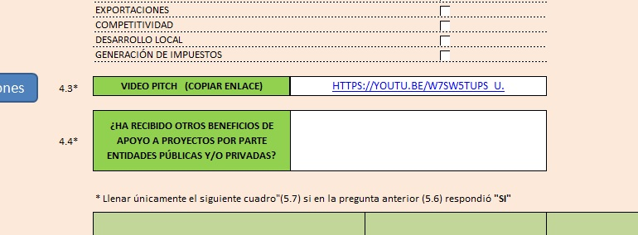
DESCRIPCIÓN:

Regresar
 |  | VIDEO PITCH
 | CONTENIDO
 |  | El video pitch deberá describir en forma verbal los aspectos más relevantes del emprendimiento innovador y en un tiempo máximo de 4 minutos desarrollar el siguiente contenido: 1) Presentación: (Máximo 1 min.). • Nombre del postulante y quienes conforman el equipo de trabajo, el título del emprendimiento innovador, ubicación geográfica, y una breve descripción del concepto de negocio del proyecto. 2) Desarrollo: (Máximo 2 min.). •Descripción del problema que se pretende resolver u oportunidad a aprovechar con el desarrollo del bien, servicio o proceso innovador. • Detalle de necesidades, en orden de prioridad, del emprendimiento innovador, situación actual, justificación de la necesidad de financiación, y destino de los recursos solicitados (herramientas, insumos, servicios profesionales, entre otros). 3) Cierre: (Máximo 1 min.). •Presentación de las razones que motiven a invertir en el proyecto, relacionadas con el impacto de recibir los recursos en la elaboración, el funcionamiento y crecimiento del proyecto.

 | FORMATO Y TAMAÑO
 |  | El video no deberá exceder de 10MB y deberá estar grabado en formato MP4.

 | INSTRUCCIONES PARA EL ENVIO

 |  | 1.- Despues de haber grabado el videopitch, abrir la página web: "www.youtube.com" y crear una cuenta.
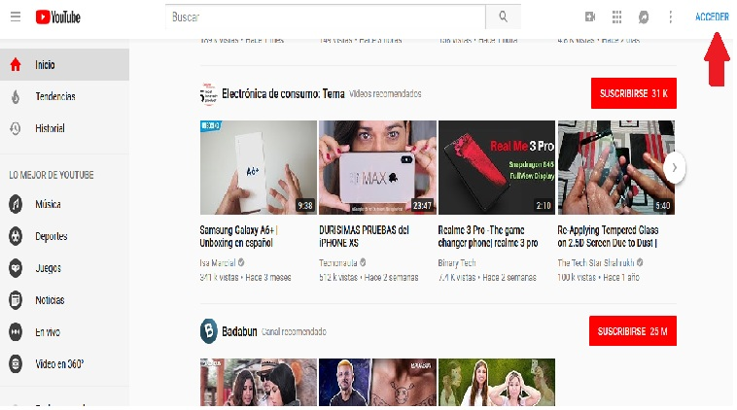

 |  | 2.- Dar click en "Usar otra cuenta"
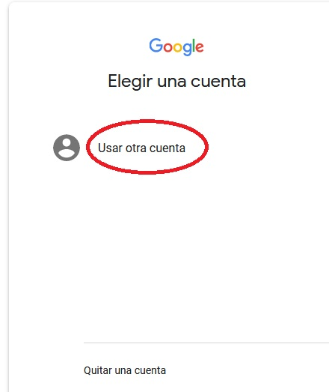

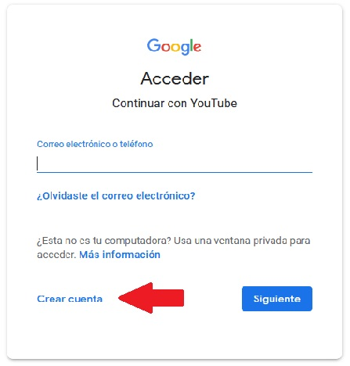
 |  | 3.- Dar click en "Crear cuenta"

 |  | 4.- Llenar los campos y seguir las instrucciones de la página web
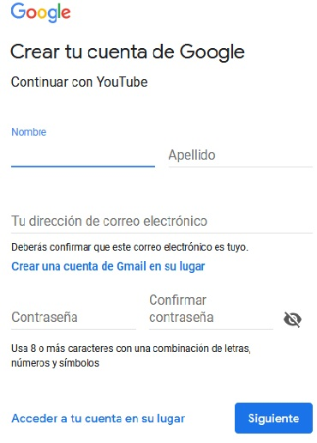

 |  | 5.- Una vez creada la cuenta en Youtube, accede a la misma y selecciona la opción "Subir video"


 |  | 6.- Si no deseas que tu video sea público, selecciona la opción privado y arrastra el video desde la ubicación de tu computador.
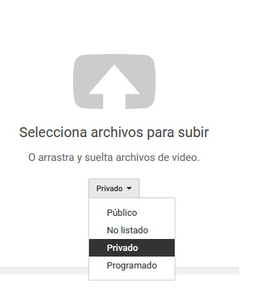

 |  | 7.- Anota el nombre del proyecto y en la descripción tu nombre completo y tu número de cédula o RUC según corresponda.
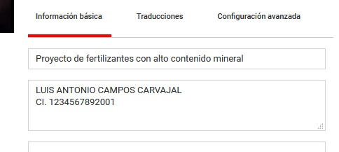

 |  | 8.- Si seleccionaste la opción "privado" una vez que se haya cargado el video compártelo con "fondodecapitalderiesgo@mipro.gob.ec"
 |  | Si no compartes el video, no podremos revisarlo y por lo tanto tu postulación no será aceptada.
 |  | Si seleccionaste la opción "público" este paso no es necesario.
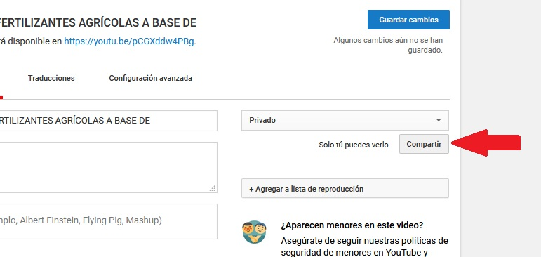

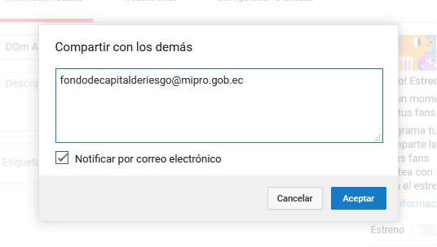

 |  | 9.- Da click en listo

 |  | 10.- Copia y pega el link en el formulario de postulación (excel)

 |  | 11.- Pega el enlace de descarga en este formulario

